关系图
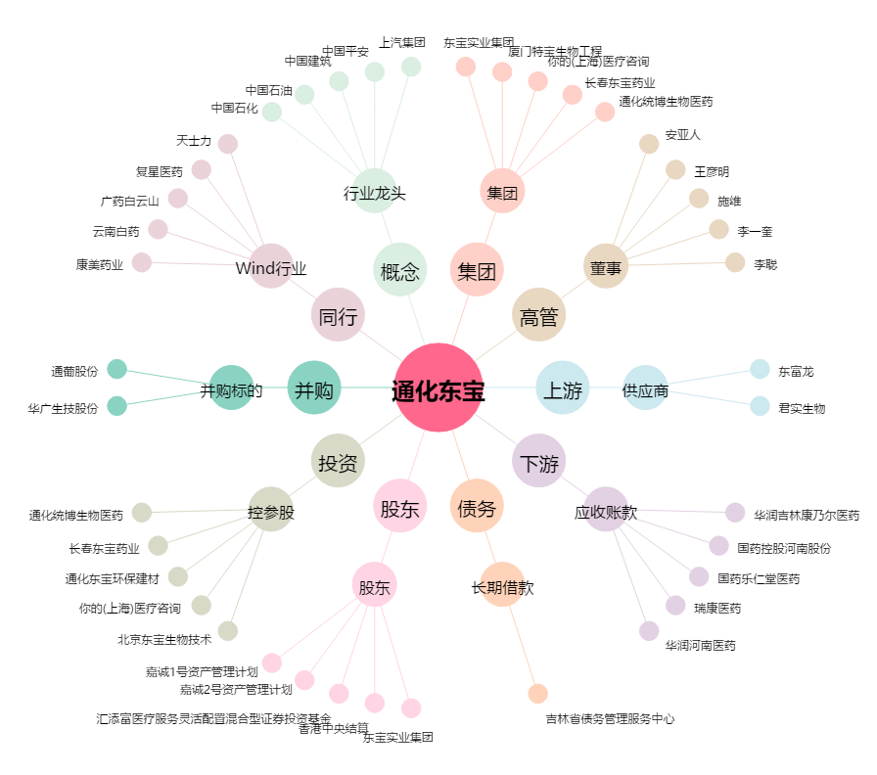
通化东宝[600867.SH] - 关系概览图

